关系图
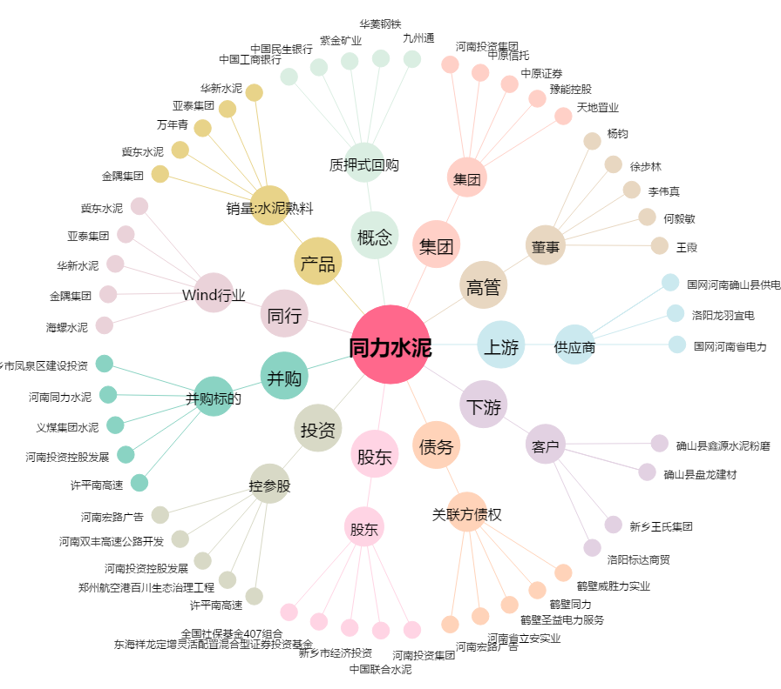
同力水泥[000885.SZ] - 关系概览图

